c6-1
Cím: | Az EU és az USA GDP szintjének alakulása a két válság alatt
Title: | EU and US GDP during the two crises
Megjegyzés: | In the financial crisis 2008 II.quarter while in the COVID crisis 2019 IV. quarter was the reference point
Note: | Annual change. The uncertainty band shows the uncertainty around the forecast range with regards to the root mean squared error of previous years' near-term forecasts.
Forrás: | Eurostat, NBER
Source: | Eurostat, NBER

Tengelyfelirat: | Válság előtti negyedév=100
 | Pre-crisis quarter = 100

 |  | t | t+1 | t+2 | t+3 | t+4 | t+5 | t+6 | t+7 | t+8
EU (COVID crisis) | EU (COVID-válság) | 100.0 | 96.9 | 86.0 | 96.2 | 96.0 | 96.1 | 98.1 | 100.3 | 100.7
EU (financial crisis) | EU (Pénzügyi válság) | 100.0 | 99.5 | 97.7 | 94.9 | 94.8 | 95.2 | 95.6 | 96.0 | 97.0
USA (COVID crisis) | USA (COVID-válság) | 100.0 | 98.7 | 89.9 | 96.7 | 97.7 | 99.2 | 100.9 | 101.4 | 103.1
USA (financial crisis) | USA (Pénzügyi válság) | 100.0 | 99.5 | 97.3 | 96.2 | 96.0 | 96.4 | 97.4 | 97.9 | 98.8
Hungary (COVID crisis) | Magyarország (COVID-válság) | 100.0 | 99.5 | 85.4 | 95.3 | 96.8 | 98.0 | 100.4 | 101.5 | 103.7
Hungary (financial crisis) | Magyarország (Pénzügyi válság) | 100.0 | 99.8 | 96.3 | 92.4 | 92.4 | 92.4 | 92.3 | 92.4 | 93.1

t6-1
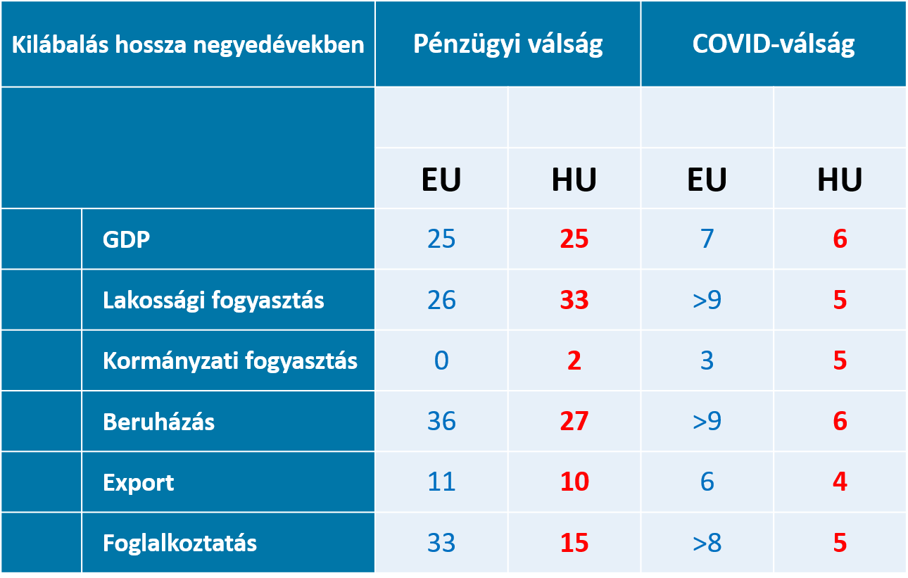
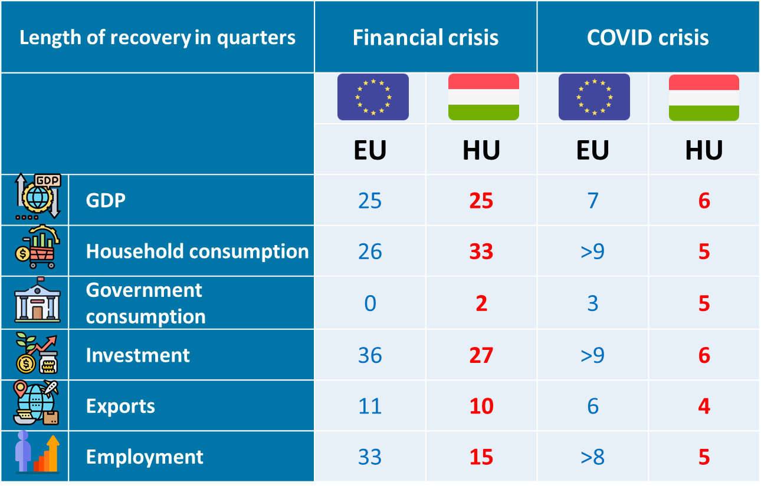
Cím: | A kilábalás sebessége a két válságban az EU-ban illetve hazánkban
Title: | The speed of recovery in the two crises in the EU and in Hungary
Megjegyzés: | A válságot követően mennyi negyedév után érte el az adott változó a válság előtti szintjét.
Note: | After how many quarters after the crisis did the given variable reach its pre-crisis level.
Forrás: | Eurostat, MNB-számítás
Source: | Eurostat, MNB-calculation

c6-2
Cím: | Az egyes EU országok GDP szintjének alakulása a két válság során
Title: | Developments in the level of GDP in each EU country during the two crises
Megjegyzés: | A kék vonalak az adott időszak átlagos teljesítményét jelölik. A pénzügyi válságnál a 2012. IV. negyedévi adatát ábrázoltuk. A COVID-válság esetén 2021. IV. negyedév. Írország nélkül.
Note: | The blue lines indicate the average performance for the period. During the financial crisis, the 2012 IV. quarterly data. In the case of the COVID crisis in 2021. IV. quarter.Without Ireland.
Forrás: | Eurostat
Source: | Eurostat

Tengelyfelirat: | Válság előtti negyedév=100
 | Pre-crisis quarter = 100

 |  |  |  | Pénzügyi | COVID
 |  | Belgium | BE | 102.46827671 | 101.06654342
 |  | Bulgaria | BG | 100.72226051 | 101.00015411
 |  | Czechia | CZ | 97.70818104 | 98.063305683
 |  | Denmark | DK | 97.699808468 | 106.06938484
 |  | Germany (until 1990 former territory of the FRG) | DE | 101.89432409 | 98.852770114
 |  | Estonia | EE | 94.870357122 | 106.68135455
 |  | Greece | EL | 70.752192324 | 100.65727761
 |  | Spain | ES | 91.308459056 | 96.24736786
 |  | France | FR | 101.18415316 | 100.53798251
 |  | Croatia | HR | 87.608277572 | 102.33318174
 |  | Italy | IT | 92.250002339 | 99.870117999
 |  | Cyprus | CY | 94.205067235 | 101.53148847
 |  | Latvia | LV | 88.835086634 | 100.98689439
 |  | Lithuania | LT | 95.951874501 | 105.01121575
 |  | Luxembourg | LU | 103.85205497 | 106.2496298
 |  | Hungary | HU | 93.922868588 | 103.72968507
 |  | Malta | MT | 110.78271282 | 102.89207189
 |  | Netherlands | NL | 97.007720652 | 103.06458698
 |  | Austria | AT | 100.36240802 | 100.01223068
 |  | Poland | PL | 112.85139504 | 105.74620276
 |  | Portugal | PT | 90.795980756 | 98.618368525
 |  | Romania | RO | 94.580397248 | 100.82776276
 |  | Slovenia | SI | 88.977685421 | 106.48565547
 |  | Slovakia | SK | 105.28241508 | 98.840610683
 |  | Finland | FI | 95.258395841 | 102.60351317
 |  | Sweden | SE | 102.41972564 | 104.05157749
 |  | Átlag |  | 96.675080032 | 102.00118978

c6-3
Cím: | Az egyes EU országcsoportok magánszektor hiteleinek változása
Title: | Changes in private sector credit in each EU country group
Megjegyzés: | Magországok: Németország, Franciaország, Belgium, Hollandia, Luxemburg, Ausztria Északi országok: Dánia, Svédország, Finnország, Lettország, Litvánia, Észtország KKE-régió: Lengyelország, Csehország, Szlovákia, Magyarország, Szlovénia, Horvátország, Románia Mediterrán országok: Görögország, Spanyolország, Olaszország, Portugália. Ciprus, Málta. Az egyes országcsoportok átlagát az egyes országok egyszerű számtani átlagával számoltuk (Írország, Luxemburg és Bulgária nélkül).
Note: | Core countries: Germany, France, Belgium, Netherlands, Luxembourg, Austria Nordic countries: Denmark, Sweden, Finland, Latvia, Lithuania, Estonia CEE region: Poland, Czech Republic, Slovakia, Hungary, Slovenia, Croatia, Romania Mediterranean countries: Greece, Spain , Italy, Portugal. Cyprus, Malta. The average for each group of countries was calculated as the simple arithmetic average for each country (Ireland, Without Luxembourg and Bulgaria).
Forrás: | Eurostat
Source: | Eurostat

Tengelyfelirat: | Válság előtti negyedév=100
 | Pre-crisis quarter = 100

 |  | 2008 Q2 | 2008 Q3 | 2008 Q4 | 2009 Q1 | 2009 Q2 | 2009 Q3 | 2009 Q4 | 2010 Q1 | 2010 Q2 |  | 2019 Q4 | 2020 Q1 | 2020 Q2 | 2020Q3 | 2020 Q4 | 2021 Q1 | 2021 Q2 | 2021 Q3 | 2021 Q4
 |  | 2008.II. | 2008.III. | 2008.IV. | 2009.I. | 2009.II. | 2009.III. | 2009.IV. | 2010.I. | 2010.II. |  | 2019.IV. | 2020.I. | 2020.II. | 2020.III. | 2020.IV. | 2021.I. | 2021.II. | 2021.III. | 2021.IV.
 | Északi országok | 100.0 | 102.5 | 103.5 | 103.2 | 103.0 | 102.6 | 102.4 | 102.4 | 102.6 | Északi országok | 100.0 | 101.2 | 101.4 | 102.2 | 102.5 | 103.6 | 104.6 | 106.3 | 108.7
 | Mediterrán országok | 100.0 | 102.3 | 103.9 | 103.6 | 104.6 | 104.4 | 106.1 | 106.7 | 107.9 | Mediterrán országok | 100.0 | 100.8 | 102.2 | 103.0 | 104.0 | 104.6 | 105.1 | 104.9 | 105.4
 | KKE-régió | 100.0 | 105.1 | 104.6 | 103.8 | 105.2 | 106.4 | 106.4 | 107.7 | 107.9 | KKE-régió | 100.0 | 101.6 | 101.5 | 102.9 | 104.0 | 105.5 | 107.1 | 109.8 | 112.1
 | Magországok | 100.0 | 101.4 | 99.8 | 99.3 | 99.2 | 99.2 | 98.8 | 99.6 | 100.2 | Magországok | 100.0 | 102.0 | 103.2 | 104.0 | 104.8 | 106.2 | 107.2 | 108.7 | 110.1
 | Magyarország | 100.0 | 103.4 | 99.2 | 93.6 | 98.3 | 97.7 | 96.4 | 96.6 | 92.9 | Magyarország | 100.0 | 103.9 | 104.6 | 107.9 | 110.9 | 113.2 | 115.8 | 120.7 | 124.2

Északi országok
Magországok
KKE-régió
Magyarország
Mediterrán országok
Nordic countries
Core countries
CEE-region
Hungary
Mediterranean countries

